Estadísticas
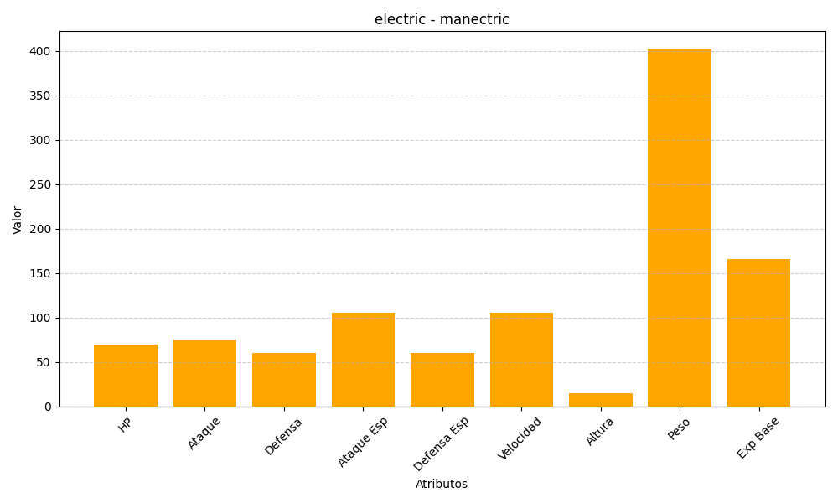
ID | Nombre | Tipo | HP | Ataque | Defensa | Ataque Especial | Defensa Especial | Velocidad | Altura | Peso | Experiencia Base
310 | manectric | electric | 70 | 75 | 60 | 105 | 60 | 105 | 15 | 402 | 166

